記入方法・特徴
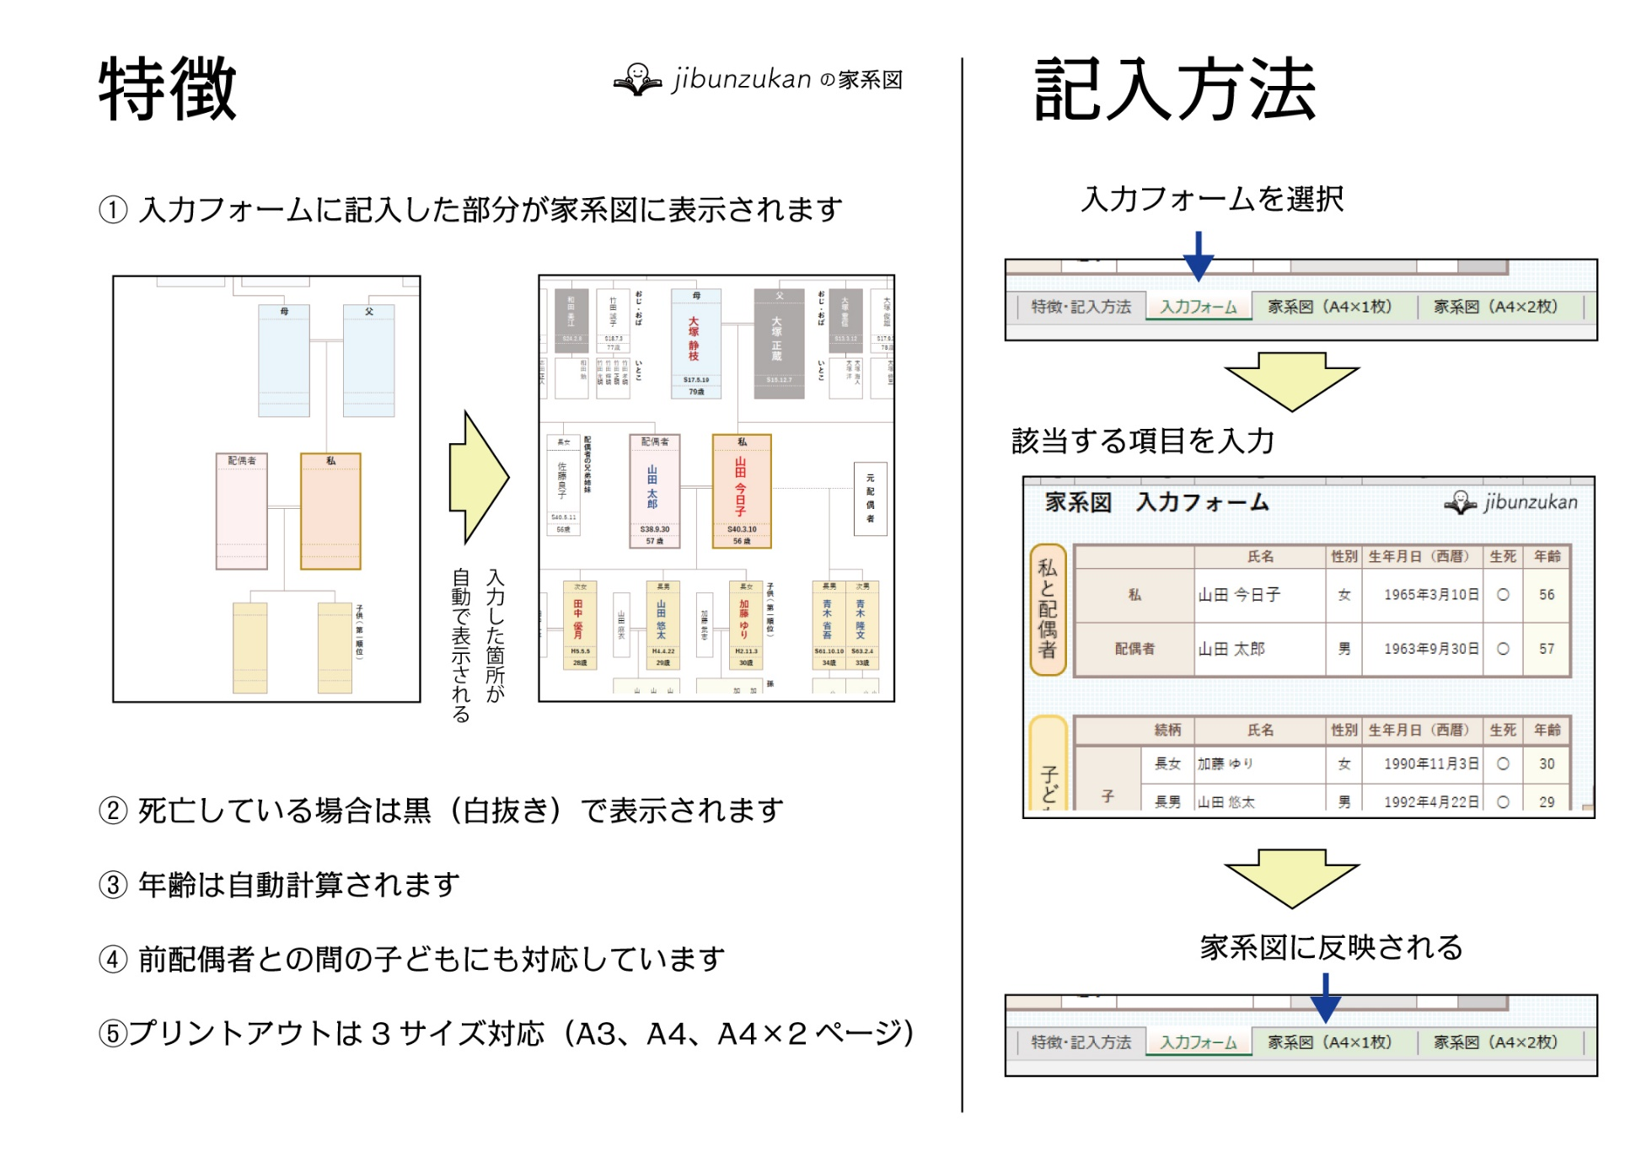

== 入力フォーム ==
○ 白色の箇所に記入
○ 続柄欄には「長男」「三女」等の続柄を記入
○ 生年月日欄は次のうち、どの入力方法でもOK
［2010年4月1日］［平成22年4月1日］［H22.4.1］［H22/4/1］［2010/4/1］
○ 死亡している場合は、生死欄に「✕」を選択
○ 年齢は自動計算されるため入力不要
家系図 入力フォーム

私と配偶者
 |  |  | 氏名 | 性別 | 生年月日（西暦） | 生死 | 年齢
 | 私 |  | 山田 今日子 | 女 | 1965-03-10 | ○ | 58
 | 配偶者 |  | 山田 太郎 | 男 | 1963-09-30 | ✕ | 59

 |  |  |  |  |  |  |  | 子どもの家族 |  | 配偶者 | 孫１ |  |  |  | 孫2 |  |  |  | 孫3 |  |  |  | 孫4
 |  | 続柄 | 氏名 | 性別 | 生年月日（西暦） | 生死 | 年齢 |  |  | 名前 | 名前 | 生死 | 生年月日 | 年齢 | 名前 | 生死 | 生年月日 | 年齢 | 名前 | 生死 | 生年月日 | 年齢 | 名前 | 生死 | 生年月日 | 年齢
 | 子ども | 長女 | 加藤 ゆり | 女 | 1990-11-03 | ✕ | 32 | 加藤 ゆり | の家族 | 加藤 武志 | 加藤 佳純 | ○ | 2014-07-26 | 8 | 加藤 翔太 | ○ | 2018-03-08 | 5
 |  | 長男 | 山田 悠太 | 男 | 1992-04-22 | ○ | 31 | 山田 悠太 | の家族 | 山田 麻衣 | 山田 悠仁 | ○ | 2018-04-02 | 5 | 山田 亜美 | ○ | 2020-05-09 | 2 | 山田 絵里 | ○ | 2021-03-02 | 2
子ども・孫（第一順位）
 |  | 次女 | 田中 優月 | 女 | 1993-05-05 | ○ | 29 | 田中 優月 | の家族 | 田中 一平
 |  | 次男 | 山田 大樹 | 男 | 1999-08-31 |  | 23 | 山田 大樹 | の家族

 | 元配偶者との子供 （再婚している場合） | 長男 | 青木 省吾 | 男 | 1986-10-10 | ○ | 36 | 青木 省吾 | の子供 |  | 青木 太賀 | ○ | 2010-11-12 | 12 | 青木 竜牙 | ○ | 2012-04-03 | 11
 |  | 次男 | 青木 隆文 | 男 | 1988-02-04 | ○ | 35 | 青木 隆文 | の子供 |  | 青木 蓮 | ○ | 2013-06-24 | 9 | 青木 凛 | ○ | 2016-02-05 | 7

親（第二順位）
 |  | 続柄 | 氏名 | 性別 | 生年月日（西暦） | 生死 | 年齢
 | 両親 | 父 | 大塚 正蔵 | 男 | 1940-12-07 | ✕ | 82
 |  | 母 | 大塚 静枝 | 女 | 1942-05-19 | ○ | 80
 | 父方 | 祖父 | 大塚 留吉 | 男 |  | ✕
 |  | 祖母 | 大塚 トメ | 女 |  | ✕
 | 母方 | 祖父 | 志田 康夫 | 男 |  | ✕
 |  | 祖母 | 志田 信江 | 女 |  | ○

兄弟（第三順位）
 |  |  |  |  |  |  |  | 兄弟の家族 |  | 配偶者 | 甥・姪１ |  |  |  | 甥・姪2 |  |  |  | 甥・姪3 |  |  |  | 甥・姪4
 |  | 続柄 | 氏名 | 性別 | 生年月日（西暦） | 生死 | 年齢 |  |  | 名前 | 名前 | 生死 | 生年月日 | 年齢 | 名前 | 生死 | 生年月日 | 年齢 | 名前 | 生死 | 生年月日 | 年齢 | 名前 | 生死 | 生年月日 | 年齢
 | 私の兄弟 | 長男 | 大塚 友則 | 女 | 1962-05-11 | ○ | 60 | 大塚 友則 | の家族 | 大塚京子 | 大塚 優子 | ✕ | 1985-04-10 | 38 | 大塚 翔子 | ○ | 1988-07-03 | 34 | 大塚 周子 | ○ | 1990-03-01 | 33 | 大塚 塔子 | ○ | 1991-12-03 | 31
 |  | 次女 | 鈴木 美恵子 | 女 | 1967-04-16 | ○ | 56 | 鈴木 美恵子 | の家族 | 鈴木 隆雄 | 鈴木 美果 | ○ | 1988-09-23 | 34

 |  |  |  |  |  |  |  | 父方のいとこ |  |  | いとこ1 |  |  |  | いとこ2 |  |  |  | いとこ3 |  |  |  | いとこ4
 |  | 続柄 | 氏名 | 性別 | 生年月日（西暦） | 生死 | 年齢 |  |  |  | 名前 | 生死 | 生年月日 | 年齢 | 名前 | 生死 | 生年月日 | 年齢 | 名前 | 生死 | 生年月日 | 年齢 | 名前 | 生死 | 生年月日 | 年齢
 | 父の兄弟（叔父・叔母） | 長男 | 大塚 重信 | 男 | 1938-03-12 | ✕ | 85 | 大塚 重信 | の子供 |  | 大塚 海人 | ○ | 1970-02-02 | 53 | 大塚 洋 | ○ | 1972-04-09 | 51
叔父・叔母（法定相続人以外）
 |  | 三男 | 大塚 俊雄 | 男 | 1942-09-30 | ○ | 80 | 大塚 俊雄 | の子供 |  | 吉田 幸子 | ○ | 1967-03-04 | 56 | 大塚 修三 | ○ | 1969-11-30 | 53
 |  | 長女 | 戸田 志保 | 女 | 1947-03-28 | ○ | 76 | 戸田 志保 | の子供 |  | 戸田 満 | ○ | 1975-01-03 | 48

 |  |  |  |  |  |  |  | 母方のいとこ |  |  | いとこ1 |  |  |  | いとこ2 |  |  |  | いとこ3 |  |  |  | いとこ4
 |  | 続柄 | 氏名 | 性別 | 生年月日（西暦） | 生死 | 年齢 |  |  |  | 名前 | 生死 | 生年月日 | 年齢 | 名前 | 生死 | 生年月日 | 年齢 | 名前 | 生死 | 生年月日 | 年齢 | 名前 | 生死 | 生年月日 | 年齢
 | 母の兄弟（叔父・叔母） | 次女 | 竹田 誠子 | 女 | 1943-07-03 | ○ | 79 | 竹田 誠子 | の子供 |  | 竹田 孝明 | ○ | 1970-10-06 | 52 | 竹田 正明 | ○ | 1972-05-08 | 50 | 竹田 輝明 | ○ | 1974-02-01 | 49 | 竹田 光明 | ○ | 1976-09-05 | 46
 |  | 三女 | 和田 美江 | 女 | 1949-02-08 | ✕ | 74 | 和田 美江 | の子供 |  | 和田 勉 | ○ | 1977-05-06 | 45
 |  | 長男 | 志田 淳 | 男 | 1949-08-26 | ○ | 73 | 志田 淳 | の子供 |  | 志田 正人 | ○ | 1979-09-02 | 43 | 山本 元子 | ○ | 1983-12-03 | 39 | 山本もえ | ○ | 1985-09-02 | 37
 |  | 次男 | 志田 健次郎 | 男 | 1950-12-30 | ○ | 72 | 志田 健次郎 | の子供 |  | 志田 智也 | ○ | 1971-01-07 | 52 | 志田 和哉 | ○ | 1973-04-09 | 50

配偶者の兄弟
 |  | 続柄 | 氏名 | 性別 | 生年月日（西暦） | 生死 | 年齢
 | 配偶者の兄弟 | 長女 | 佐藤良子 | 女 | 1965-05-11 | ○ | 57
 |  | 次女 | 松尾 真美 | 女 | 1967-04-16 | ○ | 56

家系図（A4×1枚）
 | 家 系 図 |  |  |  |  |  |  |  |  |  |  |  |  |  | 祖母（母方） |  |  |  |  |  |  |  | 祖父（母方） |  |  |  |  |  |  |  |  | 祖母（父方） |  |  |  |  |  |  |  |  |  | 祖父（父方）
 |  |  |  |  |  |  |  |  |  |  |  |  |  |  | 志田 信江 |  |  |  |  |  |  |  | 志田 康夫 |  |  |  |  |  |  |  |  | 大塚 トメ |  |  |  |  |  |  |  |  |  | 大塚 留吉
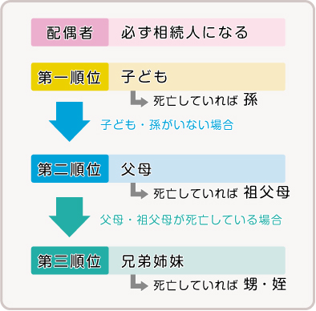

 |  |  | 志田 健次郎 |  |  |  |  | 志田 淳 |  |  |  |  | 和田 美江 |  |  |  | 竹田 誠子 |  |  |  | おじ・おば |  |  |  | 母 |  |  |  |  | 父 |  | おじ・おば |  | 大塚 重信 |  |  |  |  | 大塚 俊雄 |  |  |  |  | 戸田 志保
 |  |  |  |  |  |  |  |  |  |  |  |  |  |  |  |  |  |  |  |  |  |  |  |  | 大塚 静枝 |  |  |  |  | 大塚 正蔵

 |  |  | 1950-12-30 |  |  |  |  | 1949-08-26 |  |  |  |  | 1949-02-08 |  |  |  | 1943-07-03 |  |  |  |  |  |  |  |  |  |  |  |  |  |  |  |  | 1938-03-12 |  |  |  |  | 1942-09-30 |  |  |  |  | 1947-03-28
 |  |  | 72歳 |  |  |  |  | 73歳 |  |  |  |  | 74歳 |  |  |  | 79歳 |  |  |  |  |  |  |  |  |  |  |  |  |  |  |  |  | 85歳 |  |  |  |  | 80歳 |  |  |  |  | 76歳

 |  |  |  |  | 志田 和哉 | 志田 智也 |  |  | 山本もえ | 山本 元子 | 志田 正人 |  |  |  |  | 和田 勉 | 竹田 光明 | 竹田 輝明 | 竹田 正明 | 竹田 孝明 | いとこ |  |  |  |  |  |  |  |  |  |  | いとこ |  |  |  | 大塚 洋 | 大塚 海人 |  |  |  | 大塚 修三 | 吉田 幸子 |  |  |  | 戸田 満

 |  |  |  |  |  |  |  |  |  |  |  |  |  |  |  |  |  |  |  |  |  |  |  |  | 1942-05-19 |  |  |  |  | 1940-12-07
 |  |  |  |  |  |  |  |  |  |  |  |  |  |  |  |  |  |  |  |  |  |  |  |  | 80歳 |  |  |  |  | 82歳

 |  |  |  |  |  |  | 次女 |  |  |  |  | 長女 |  |  |  | 配偶者の兄弟姉妹 |  |  |  |  | 配偶者 |  |  |  |  |  | 私 |  |  |  |  |  |  |  |  |  |  |  |  |  |  |  |  | 兄弟姉妹（第三順位） |  |  |  | 長男 |  |  |  | 次女
 |  |  |  |  |  |  | 松尾 真美 |  |  |  |  | 佐藤良子 |  |  |  |  |  |  |  |  | 山田 太郎 |  |  |  |  |  | 山田 今日子 |  |  |  |  |  |  |  |  |  |  |  |  |  |  |  |  |  | 大塚京子 |  |  | 大塚 友則 |  | 鈴木 隆雄 |  | 鈴木 美恵子
 |  |  |  |  |  |  |  |  |  |  |  |  |  |  |  |  |  |  |  |  |  |  |  |  |  |  |  |  |  |  |  |  |  |  |  |  | 元配偶者

 |  |  |  |  |  |  | 1967-04-16 |  |  |  |  | 1965-05-11 |  |  |  |  |  |  |  |  |  |  |  |  |  |  |  |  |  |  |  |  |  |  |  |  |  |  |  |  |  |  |  |  |  |  |  | 1962-05-11 |  |  |  | 1967-04-16
 |  |  |  |  |  |  | 56歳 |  |  |  |  | 57歳 |  |  |  |  |  |  |  |  | 1963-09-30 |  |  |  |  |  | 1965-03-10 |  |  |  |  |  |  |  |  |  |  |  |  |  |  |  |  |  |  |  |  | 60歳 |  |  |  | 56歳
 |  |  |  |  |  |  |  |  |  |  |  |  |  |  |  |  |  |  |  |  | 59 歳 |  |  |  |  |  | 58 歳
 |  |  |  |  |  |  |  |  |  |  |  |  |  |  |  |  |  |  |  |  |  |  |  |  |  |  |  |  |  |  |  |  |  |  |  |  |  |  |  |  |  |  |  | おい・めい | 大塚 塔子 |  | 大塚 周子 | 大塚 翔子 | 大塚 優子 |  |  |  | 鈴木 美果

 |  |  |  | 次男 |  |  |  |  |  |  |  |  |  | 次女 |  |  |  |  |  |  |  | 長男 |  |  |  |  |  | 長女 |  |  | 子供（第一順位） | 長男 |  |  |  | 次男
 |  |  |  | 山田 大樹 |  |  |  |  |  | 田中 一平 |  |  |  | 田中 優月 |  |  |  |  | 山田 麻衣 |  |  | 山田 悠太 |  |  |  | 加藤 武志 |  | 加藤 ゆり |  |  |  | 青木 省吾 |  |  |  | 青木 隆文
 |  |  |  |  |  |  |  |  |  |  |  |  |  |  |  |  |  |  |  |  |  |  |  |  |  |  |  |  |  |  |  |  |  |  |  |  |  |  |  |  |  |  |  |  | 31 |  | 33 | 34 | 38 |  |  |  | 34
 |  |  |  |  |  |  |  |  |  |  |  |  |  |  |  |  |  |  |  |  |  |  |  |  |  |  |  |  |  |  |  |  |  |  |  |  |  |  |  |  |  |  |  |  | 歳 |  | 歳 | 歳 | 歳 | 歳 | 歳 | 歳 | 歳 | 歳 | 歳 | 歳 | 歳

 |  |  |  | 1999-08-31 |  |  |  |  |  |  |  |  |  | 1993-05-05 |  |  |  |  |  |  |  | 1992-04-22 |  |  |  |  |  | 1990-11-03 |  |  |  | 1986-10-10 |  |  |  | 1988-02-04
 |  |  |  | 23歳 |  |  |  |  |  |  |  |  |  | 29歳 |  |  |  |  |  |  |  | 31歳 |  |  |  |  |  | 32歳 |  |  |  | 36歳 |  |  |  | 35歳

 |  |  |  |  |  |  |  |  |  |  |  |  |  |  |  |  |  |  |  |  | 山田 絵里 | 山田 亜美 |  | 山田 悠仁 |  |  |  | 加藤 翔太 | 加藤 佳純 |  | 孫 |  |  | 青木 竜牙 | 青木 太賀 |  |  | 青木 凛 | 青木 蓮

 |  |  |  |  |  |  |  |  |  |  |  |  |  |  |  |  |  |  |  |  | 2 | 2 |  | 5 |  |  |  | 5 | 8 |  |  |  |  | 11 | 12 |  |  | 7 | 9
歳 |  | 歳 |  | 歳 |  | 歳 |  |  | 歳 | 歳 |  | 歳 |  | 歳 |  | 歳 |  |  | 歳 |  | 歳 | 歳 |  | 歳 |  | 歳 | 歳 | 歳 | 歳 |  |  | 歳 | 歳 | 歳 | 歳 | 歳 | 歳 | 歳 | 歳 | 歳 | 歳 | 歳 | 歳

